graficos
686
181
505

714
251
463


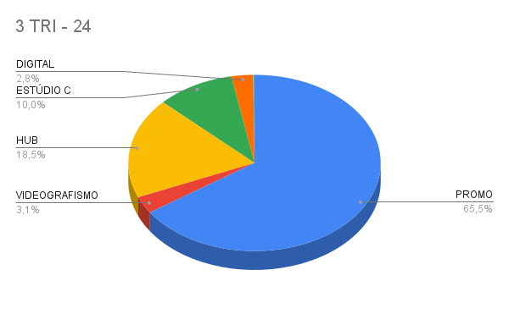

612
174
438


612
174
438

